Datos Generales
Programa de Acuerdos Voluntarios de Producción más Limpia (AVP+L)
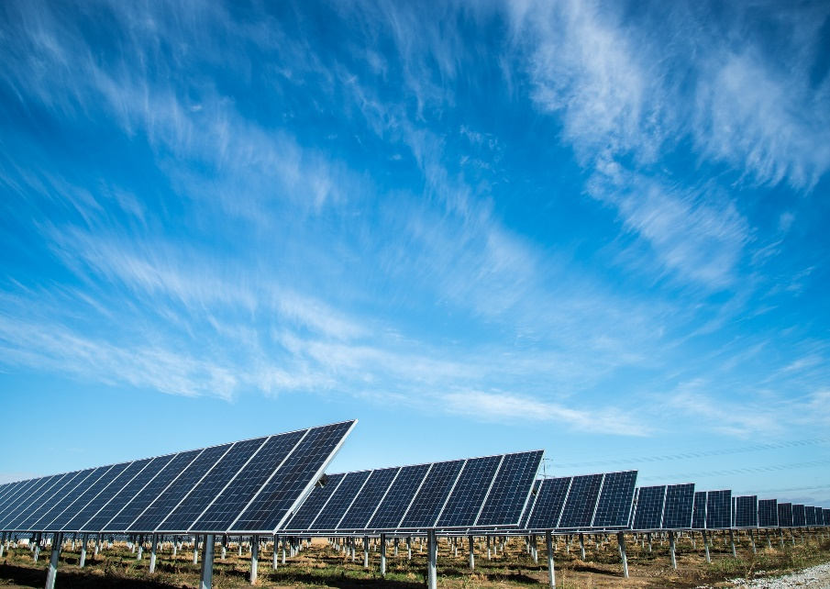

CONTROL DEL CONSUMO DE ELECTRICIDAD (Versión 1.0)

Organización: |  | Grupo BIMBO, S.A.

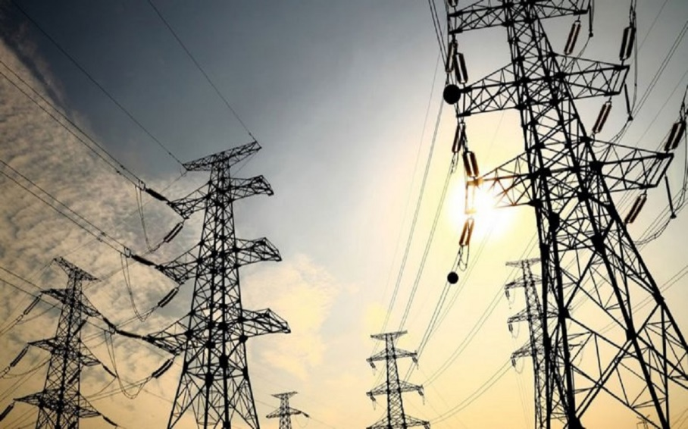
Ubicación de la planta / edficación
 | Provincia:
 | Cantón:
 | Distrito:
 | Dirección:

Vigencia del AVP+L: |  | Inicio: | 2020-05-15 | Fin: | 2022-05-15

Período reportado: |  | Inicio: |  | Fin:

Responsable de registro:
Puesto:
Teléfono:
Correo electrónico:

Edificio-Proceso 1
 |  | ORGANIZACIÓN: | Grupo BIMBO, S.A. |  |  |  |  | EDIFICIO/PROCESO: | Proceso 1
 |  | FECHA DE ACTUALIZACIÓN: | 2020-04-18 |  |  |  |  | ENCARGADO DE REGISTRO: | Juan Pérez
 |  | FUENTE(S) DE SUMINISTRO: |  |  |  |  |  | # DE CONEXIÓN:

 |  | INDICADOR DE LÍNEA BASE
 |  |  | Consumo total de electricidad (Ci): | 1750 |  | kWh/mes | Gasto (Gi): |  | ₡2,105,000
 |  |  | Consumo de electricidad por población servida: |  |  | kWh/persona/mes (aplica para organizaciones en donde no existe proceso de producción)
 |  |  | Consumo de electricidad por unidad de producción: | 1.97 |  |  |  | Unidad de medida: | kWh por tonelada de producto terminado

 |  | META AMBIENTAL
La meta del AVP+L se estableció en función a: 1) consumo total; 2) consumo por unidad de producción; 3) o en función al consumo por población servida? |  |  |  |  |  |  |  |  | Meta en función al consumo por unidad de producción
 |  |  | Meta acordada: | 37.5 |  |  |  | Unidad de medida: | kWh/ton de producto terminado

CUADRO 1. REGISTRO MENSUAL DE CONSUMO DE ELECTRICIDAD
Nota: emplear un único archivo en donde se vaya plasmando la totalidad de registros, de manera que se visualice el historial completo durante la vigencia del AVP+L
Mes |  | Consumo de electricidad (kWh) (Ca) | Reducción del consumo respecto a línea base (kWh) (Ci-Ca) | Gasto (colones) (Ca) | Reducción del gasto respecto a línea base (Gi-Ga) | Nº total de colaboradores (población servida) (E) | Área total construida (m2) (A) | Producción total (P) |  | Indicadores de consumo de electricidad
 |  |  |  |  |  |  |  | Valor | Unidad de medida | kWh por persona /mes (Ca/E) | kWh /m2 /mes (Ca/A) | kWh por unidad de producción (Ca/P)
Jun-20 |  | 1263 | 487 | ₡1,500,000 | ₡605,000 | 100 | 250 | 800 | ton de producto | 12.63 | 5.05 | 1.58
Jul-20 |  | 1500 | 250 | ₡2,000,000 | ₡105,000 | 110 | 250 | 900 | ton de producto | 13.64 | 6.00 | 1.67
Aug-20 |  | 1750 | 0 | ₡1,750,000 | ₡355,000 | 99 | 250 | 1000 | ton de producto | 17.68 | 7.00 | 1.75
Sep-20 |  | 1896 | -146 | ₡1,900,000 | ₡205,000 | 98 | 250 | 998 | ton de producto | 19.35 | 7.58 | 1.90
Oct-20 |  | 1478 | 272 | ₡2,200,000 | -₡95,000 | 111 | 250 | 853 | ton de producto | 13.32 | 5.91 | 1.73
Nov-20 |  | 1475 | 275 | ₡1,230,000 | ₡875,000 | 115 | 250 | 789 | ton de producto | 12.83 | 5.90 | 1.87
Dec-20 |  | 1500 | 250 | ₡1,750,000 | ₡355,000 | 100 | 250 | 900 | ton de producto | 15.00 | 6.00 | 1.67
Jan-21 |  | 1300 | 450 | ₡1,500,000 | ₡605,000 | 105 | 250 | 850 | ton de producto | 12.38 | 5.20 | 1.53
Feb-21
Mar-21
Apr-21
May-21
Jun-21
Jul-21
Aug-21
Sep-21
Oct-21
Nov-21
Dec-21
Jan-22
Feb-22
Mar-22
Apr-22
May-22
Jun-22
Jul-22
Aug-22
Sep-22
Oct-22
Nov-22
Total del período |  | 12162.00 | 1838.00 | ₡13,830,000 | ₡3,010,000 | --- | --- | 7090.00 | --- | --- | --- | ---
Promedio mensual |  | 1520.25 | --- | ₡1,728,750 | --- | 104.75 | 250.00 | 886.25 | --- | 14.60 | 6.08 | 1.72

CUADRO 2. CONSUMO SEMESTRAL DE AGUA
Semestre |  | Consumo de electricidad (kWh) (Ca) | Reducción del consumo respecto a línea base (kWh) (Ci-Ca) | Gasto (colones) (Ca) | Reducción del gasto respecto a línea base (Gi-Ga) | Nº de colaboradores (población servida) (E) | Área total (m2) (A) | Producción total (P) |  | Indicadores de consumo de electricidad
 |  |  |  |  |  |  |  | Valor | Unidad de medida | kWh por persona /mes (Ca/E) | kWh /m2 /mes (Ca/A) | kWh por unidad de producción (Ca/P)
Semest. 1 | Total | 9362.00 | 1138.00 | ₡10,580,000 | ₡2,050,000 | --- | --- | 5340.00 | ton de producto | --- | --- | ---
 | Promedio mensual | 1560.33 | --- | ₡1,763,333 | --- | 105.50 | 250.00 | 890.00 | ton de producto | 14.91 | 6.24 | 1.75
 | Seguimiento de meta | --- |  | --- | --- | --- | --- | --- | --- | --- | --- | Meta del AVP+L CUMPLIDA
Semest. 2 | Total | 2800.00 | 700.00 | ₡3,250,000 | ₡960,000 | --- | --- | 1750.00 | ton de producto | --- | --- | ---
 | Promedio mensual | 1400.00 | --- | ₡1,625,000 | --- | 102.50 | 250.00 | 875.00 | ton de producto | 13.69 | 5.60 | 1.60
 | Seguimiento de meta | --- |  | --- | --- | --- | --- | --- | --- | --- | --- | Meta del AVP+L CUMPLIDA
Semest. 3 | Total |  |  |  |  | --- | --- |  |  | --- | --- | ---
 | Promedio mensual |  | --- |  | ---
 | Seguimiento de meta | --- |  | --- | --- | --- | --- | --- | --- | --- | --- | ---
Semest. 4 | Total |  |  |  |  | --- | --- |  |  | --- | --- | ---
 | Promedio mensual |  | --- |  | ---
 | Seguimiento de meta | --- |  | --- | --- | --- | --- | --- | --- | --- | --- | ---
Semest. 5 | Total |  |  |  |  | --- | --- |  |  | --- | --- | ---
 | Promedio mensual |  | --- |  | ---
 | Seguimiento de meta | --- |  | --- | --- | --- | --- | --- | --- | --- | --- | ---
Total del período |  | 12162.00 | 1838.00 | ₡13,830,000 | ₡2,050,000 | --- | --- | 7090.00 | --- | --- | --- | ---
Promedio mensual |  | 1520.25 | --- | ₡1,728,750 | --- | 104.75 | 250.00 | 886.25 | --- | 14.60 | 6.08 | 1.72

Consumo de electricidad y producción (totales)
 | Consumo de electricidad (kWh) | Producción (unidades)
Jun-20 | 1263 | 800
Jul-20 | 1500 | 900
Aug-20 | 1750 | 1000
Sep-20 | 1896 | 998
Oct-20 | 1478 | 853
Nov-20 | 1475 | 789
Dec-20 | 1500 | 900
Jan-21 | 1300 | 850
Feb-21
Mar-21
Apr-21
May-21
Jun-21
Jul-21
Aug-21
Sep-21
Oct-21
Nov-21
Dec-21
Jan-22
Feb-22
Mar-22
Apr-22
May-22
Jun-22
Jul-22
Aug-22
Sep-22
Oct-22
Nov-22

Consumo de electricidad (kWh por unidad de producción)
Jun-20 | 1.58
Jul-20 | 1.67
Aug-20 | 1.75
Sep-20 | 1.90
Oct-20 | 1.73
Nov-20 | 1.87
Dec-20 | 1.67
Jan-21 | 1.53
Feb-21 | 0.00
Mar-21 | 0.00
Apr-21 | 0.00
May-21 | 0.00
Jun-21 | 0.00
Jul-21 | 0.00
Aug-21 | 0.00
Sep-21 | 0.00
Oct-21 | 0.00
Nov-21 | 0.00
Dec-21 | 0.00
Jan-22 | 0.00
Feb-22 | 0.00
Mar-22 | 0.00
Apr-22 | 0.00
May-22 | 0.00
Jun-22 | 0.00
Jul-22 | 0.00
Aug-22 | 0.00
Sep-22 | 0.00
Oct-22 | 0.00
Nov-22 | 0.00

